入力方法
建設改良費調査票 入力ガイド

■ 基本ルール
 | 黄色のセルが「入力箇所」です。担当者様はこちらに数値を入力してください。
 | グレーのセルは「自動計算」されますが、金額がわかっているものについては直接入力してください。
 | 金額の単位はすべて【税込み・千円単位】で入力をお願いいたします。

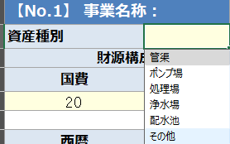
■対象選別ルール
① | Ｒ９～Ｒ１７で行う予定の委託（設計等）・工事について、全て抜き出してください。
② | 下水道は、「管渠」「ポンプ場」「処理場（流域下水道負担金）」を計上してください。
 | 上水道は、「浄水場」「配水池」「その他」で計上してください。
 | 老朽配水管、送水管は、その他に分類してください。
 | 浄化槽は、全て「その他」に分類してください。

③ | 更新／新規の別、補助／単独の別を入力してください。
④ | 委託・工事金額は、概算でも構いませんが、金額があまりにも大きくズレると料金改定に大きく影響を与えます。
⑤ | 20事業まで記載できますが、不足する場合は、コピーして作成してください。

入力返答期限は、８月28日（金）までです。８月31日には、データをビズアップ公共コンサルティングに提出します。

